共通データ
共通データ
下記の欄に入力したデータは、各シートに反映されます。 シート下の記入方法・記入例を参照のうえ入力ください。

届出年月日 |  |  | 年 |  | 月 |  | 日
所属コ－ド |  |  |  | 所属機関名
職 名 |  |  |  | 職員番号 |  |  |  |  | ←数字6桁または7桁（会計年度任用職員の場合）です。 （※会計年度任用職員の方はローマ字で始まる番号では ありませんのでご注意ください。）
フリガナ
必ず、住民票の表記通り、マイナンバーカードの記載通りに入力してください。
「１丁目」→「１ー」のようなハイフンは不可です。
氏 名 |  |  |  | 性別
現 住 所 （住民票住所であること） | 〒

生年月日 |  |  | 年 |  | 月 |  | 日
基礎年金番号 |  |  |  |  | －
直通・内線番号 |  |  |  |  | ←直通又は内線

共通データ 記入方法
届出年月日 |  | 書類の提出日を記入してください。
所属コード |  | 所属コードを記入してください。わからなければ空欄のままで結構です。
基礎年金番号 |  | ２０歳以上の方は必ず、年金手帳に記載された基礎年金番号を記入してください。 ２０歳未満の方で厚生年金等に加入されたことがない方は、基礎年金番号はありませんので、記入の必要はありません。
所属機関名 |  | 所属機関名を記入してください。
職 名 |  | 職名を記入してください。 職員の場合は「主事・主査・係長」等、会計年度任用職員の場合は「会計年度任用職員」と記入 してください。
氏名（フリガナ） |  | 氏名、フリガナを記入してください。
現住所 （住民票住所であること） |  | 住所は住民票上の住所を記入してください。 なお、資格取得後に住所・氏名等の変更を行った場合は、別途「記載事項変更申告書」（※）により変更届出が必要となりますので、ご注意ください。
生年月日及び性別 |  | 生年月日及び性別を記入してください。生年月日は和暦で記載してください。性別・元号についてはセルにマウスカーソルを合わせて▼をクリックし、選択してください。
職員番号 |  | 数字6桁または7桁（会計年度任用職員の場合）の職員番号を記入してください。
直通・内線番号 |  | 本庁各課に配属の方は自席に近い内線番号を記入してください。出先機関の方は自分の課（係）の直通番号をご記入ください。
※ 「記載事項変更報告書」「被扶養者申告書」の様式については総務事務システム・共済組合ホームページに 掲載しております。

共通データ記入例
届出年月日 |  | 4 | 年 | ○ | 月 | × | 日
所属コ－ド | 011111 |  |  | 所属機関名 |  | 〇〇〇〇課
職 名 | 主査 |  |  | 職員番号 |  | 1234567 |  |  | ←数字6桁または7桁（会計年度任用職員の場合）です。 ローマ字で始まる番号ではありませんので、ご注意ください。
フリガナ | ナラ タロウ
氏 名 | 奈良 太郎 |  |  | 性別 |  | 男
現 住 所 | 〒 | xxx-xxxx
 | 奈良市〇〇町〇番地〇

生年月日 | 平成 | 4 | 年 | 5 | 月 | 15 | 日
基礎年金番号 | 1 | 2 | 3 | 4 | － | 5 | 6 | 7 | 8 | 9 | 0
直通・内線番号 | 0742-22-xxxx |  |  |  | ←直通又は内線

資格取得届記入例
組 合 員 資 格 取 得 届 書 【一般組合員用】 ＜記入例＞

地方職員共済組合への加入年月日を記入してください。
所属コ－ド |  |  | 011111 |  |  |  |  | 基礎年金番号 |  |  |  |  |  |  | 1 | 2 | 3 | 4 | － | 5 | 6 | 7 | 8 | 9 | 0
所 属 機 関 名 |  |  | 〇〇〇〇課 |  |  |  |  | 職 名 | 主査 |  |  | ﾌ ﾘ ｶ ﾞﾅ |  |  |  | ナラ タロウ
 |  |  |  |  |  |  |  |  |  |  |  | 氏 名 |  |  |  | 奈良 太郎
現 住 所 （住民票住所であること） |  |  | 〒 | xxx-xxxx |  |  |  |  |  |  | 生年月日 及び性別 |  |  | 平成 |  |  |  |  |  |  |  |  | 男
 |  |  | 必ず、住民票の表記通り、マイナンバーの記載通りに入力してください。 |  |  |  |  |  |  |  |  |  |  |  | 4 | 年 | 5 | 月 | 15 | 日

資格取得前に 所属していた 組 合 名 |  |  | 他共済組合（国・市町村・警察・公立学校等）に加入していた場合は記入してください。 |  |  |  | 資格取得 年 月 日 |  |  | 昭・平・令 |  |  |  |  |  | 職員番号 |  |  |  | 123456
 |  |  |  |  |  |  |  |  |  | 4 | 年 | 〇 | 月 | × | 日 | 被扶養者 申告の有無 |  |  |  | 有 ・ 無
資格取得前に有していた恩給法退職年金条例、共済法、国の旧法、国の新法又は、新法の規定による年金である給付 |  |  |  |  |  | 年金の種別 |  |  |  | 年金証書記号番号 |  |  |  |  | 年金額 |  |  |  |  | 備 考
現在、恩給・共済年金等を受給している場合は記入してください。
家族を扶養される方は「有」に○印をつけ、別途被扶養者申告書を提出してください。被扶養者がいない場合は「無」に○印をつけてください。

上記のとおり組合員の資格を取得しましたので届け出ます。
地方職員共済組合奈良県支部長 殿
 |  | 令和 | 4 | 年 | ○ | 月 | × | 日
 |  |  |  |  |  |  |  |  |  | 氏 名 |  |  |  | 奈良 太郎

 |  |  |  |  |  |  |  |  |  | 直通・内線番号 |  |  |  | 0742-22-××××
「資格取得届出書」については、すべての所属において「所属機関の長」欄の記載・公印が必要となりますのでご注意ください。

上記の記載事項は、事実と相違ないものと認めます。

 |  | 令和 |  | 年 |  | 月 |  | 日
 |  |  |  |  |  |  | 所属機関の長 （所 属 長） |  |  | 職 名
 |  |  |  |  |  |  |  |  |  | 氏 名 |  |  |  |  |  |  |  |  |  |  |  | 公印

【確認事項】 ※該当する場合のみ✓を入れてください。
 |  | マイナンバーカードを取得していない

 |  | マイナンバーカードの健康保険証利用登録をしていない

【総務厚生センター使用欄】
（奈良県）上記の者について、所属長の証明により身元確認をしてよろしいか。
（共 済）上記の者について、資格を取得させてしてよろしいか。

 | 所 長 |  | 事務次長 (所長補佐) |  | 係 員 |  |  |  | 担当者 |  |  | 資格 入力日 |  | 令和 |  |  | 年 |  | 月 |  | 日
 |  |  |  |  |  |  |  |  |  |  |  | 送・渡 |  | 令和 |  |  | 年 |  | 月 |  | 日

年金加入報告記入例
年 金 加 入 期 間 等 報 告 書 ＜ 記 入 例 ＞

ﾌ ﾘ ｶﾞ ﾅ |  |  | ナラ タロウ |  |  |  |  |  |  |  |  |  | 所属機関名 |  |  |  |  | 〇〇〇〇課
組合員氏名 |  |  | 奈良 太郎
生年月日 |  |  | 平成 |  |  |  | 4 | 年 | 5 | 月 | 15 | 日 | 基礎年金番号 |  |  |  |  | 1 | 2 | 3 | 4 | － | 5 | 6 | 7 | 8 | 9 | 0

年 金 加 入 期 間 | 年金制度 |  |  |  |  |  | 資格取得年月日 |  |  |  |  |  | 資格喪失年月日 |  |  |  |  |  | 勤務先等 |  |  |  |  |  |  | 備 考
 | ア 国民年金 イ 厚生年金 ウ 国共済 エ 地方共済 オ 公立共済 カ 市町村共済 キ 私学共済 ク その他 |  |  |  |  |  | 昭・平・令 |  |  |  |  |  | 昭・平・令 |  |  |  |  |  | 学生
 |  |  |  |  |  |  | 24 | 年 | 5 | 月 | 14 | 日 | 27 | 年 | 4 | 月 | 1 | 日
 | ア 国民年金 イ 厚生年金 ウ 国共済 エ 地方共済 オ 公立共済 カ 市町村共済 キ 私学共済 ク その他 |  |  |  |  |  | 昭・平・令 |  |  |  |  |  | 昭・平・令 |  |  |  |  |  | (株)共済商事
 |  |  |  |  |  |  | 27 | 年 | 4 | 月 | 1 | 日 | 28 | 年 | 10 | 月 | 1 | 日
「資格喪失年月日」は退職日の翌日になります。
 | ア 国民年金 イ 厚生年金 ウ 国共済 エ 地方共済 オ 公立共済 カ 市町村共済 キ 私学共済 ク その他 |  |  |  |  |  | 昭・平・令 |  |  |  |  |  | 昭・平・令 |  |  |  |  |  | フリーター
 |  |  |  |  |  |  | 28 | 年 | 10 | 月 | 1 | 日 | 31 | 年 | 4 | 月 | 1 | 日
 | ア 国民年金 イ 厚生年金 ウ 国共済 エ 地方共済 オ 公立共済 カ 市町村共済 キ 私学共済 ク その他 |  |  |  |  |  | 昭・平・令 |  |  |  |  |  | 昭・平・令 |  |  |  |  |  | 奈良県庁
年金加入期間記入欄が足りない場合は、年金加入期間等報告書をもう一枚追加して記入してください。
 |  |  |  |  |  |  | 31 | 年 | 4 | 月 | 1 | 日 |  | 年 |  | 月 |  | 日
 | ア 国民年金 イ 厚生年金 ウ 国共済 エ 地方共済 オ 公立共済 カ 市町村共済 キ 私学共済 ク その他 |  |  |  |  |  | 昭・平・令 |  |  |  |  |  | 昭・平・令
 |  |  |  |  |  |  |  | 年 |  | 月 |  | 日 |  | 年 |  | 月 |  | 日
過去に離婚による年金分割を受けた期間がある場合はご記入ください。
離婚時みなし組合員期間 |  |  |  |  |  |  | 昭・平・令 |  |  |  |  |  | 昭・平・令
 |  |  |  |  |  |  |  | 年 |  | 月 |  | 日 |  | 年 |  | 月 |  | 日
過去に３号分割による年金分割を受けた期間がある場合はご記入ください。
被扶養配偶者みなし組合員期間 |  |  |  |  |  |  | 昭・平・令 |  |  |  |  |  | 昭・平・令
 |  |  |  |  |  |  |  | 年 |  | 月 |  | 日 |  | 年 |  | 月 |  | 日
年金未加入期間等 |  |  |  |  |  |  | 昭・平・令 |  |  |  |  |  | 昭・平・令
 |  |  |  |  |  |  |  | 年 |  | 月 |  | 日 |  | 年 |  | 月 |  | 日
国民年金の免除や猶予の期間はこちらに記載しなくても結構です。
 |  |  |  |  |  |  | 昭・平・令 |  |  |  |  |  | 昭・平・令
 |  |  |  |  |  |  |  | 年 |  | 月 |  | 日 |  | 年 |  | 月 |  | 日

私の年金加入期間等は上記のとおりでありますから、報告します。

地方職員共済組合奈良県支部長 殿

 |  | 令和 | 4 | 年 | ○ | 月 | × | 日

 |  |  |  |  |  |  |  |  |  |  |  |  |  |  |  |  | 〒 | xxx-xxxx
 |  |  |  |  |  |  |  |  |  |  | 組 合 員 |  |  | 住 所 |  |  | 奈良市〇〇町〇番地〇

 |  |  |  |  |  |  |  |  |  |  |  |  |  | 氏 名 |  |  | 奈良 太郎

自身の国民年金・厚生年金の加入履歴がわからない場合は、最寄りの年金事務所で「記録照会回答票」を発行してもらって確認し、記入してください。（または、「ねんきんネット」でも加入履歴を確認することができます。）
共済組合の加入履歴がある場合、前に勤務していた機関の共済組合担当部署へご確認ください。

口座振込申出書記入例
給付金等口座振込申出書

 |  |  |  |  |  |  |  |  |  |  |  |  | 令和 |  | 4 |  | 年 | ○ |  | 月 | × |  | 日

総務厚生センター所長 殿
「共通データ」シートに入力すれば反映されます。

 | ［ | 地方職員共済組合奈良県支部 |  |  |  | ]
 |  |  |  |  |  |  | から支払われる給付金等の口座振込について下記のとおり申し出ます。
 |  | 奈良県職員互助会（※）

 | 所 属 名 |  |  |  | 氏 名 |  |  | ☆申出区分 | ◎口座種別 | 振 込 口 座

 |  |  |  |  |  |  |  |  |  | 金融機関名 |  |  |  | 支 店 名 |  |  | 口 座 番 号
 | 所属コード |  |  |  | 職員番号
 |  |  |  |  |  |  |  |  |  | 金融機関コード |  |  |  | 支店コード |  |  | （右づめ、０を補充）

 | 〇〇〇〇課 |  |  |  | 奈良 太郎 |  |  | 1 | 1 | 南都銀行 |  |  |  | 県庁出張所 |  |  | 1 | 2 | 3 | 4 | 5 | 6 | 7

 | 011111 |  |  |  | 123456 |  |  |  |  | 0 | 1 | 6 | 2 | 0 | 2 | 0

氏名、店番、口座番号、銀行名が分かるものを貼り付けてください。
 | ☆申出区分 |  | （ | １ 新規 |  | ２ 変更 ）

 | ◎口座種別 |  | 普通預金口座のみ指定可能ですので「１」と記入してください

 | 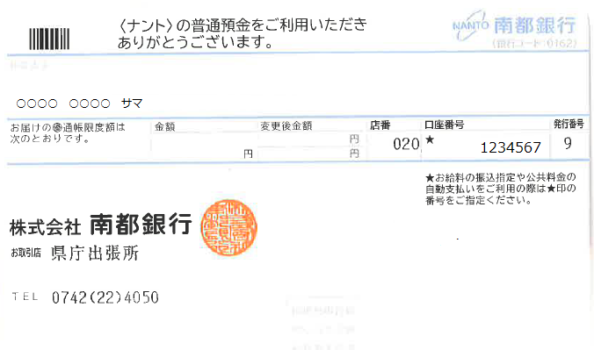 この枠内に振込口座の通帳の写し（コピー）を貼り付けてください。 写しは、氏名、店番、口座番号、銀行名が分かるもの

貼付例

貼付例

 | （※ 奈良県職員互助会･･･一般組合員及び臨時的任用職員のみ会員になります。）

個人番号報告書
 |  |  |  |  |  |  |  |  |  |  |  |  |  | マイナンバー

個人番号報告書【組合員資格取得届、被扶養者申告用】

この報告書は、「組合員資格届出書」「被扶養者申告書」提出時に必ず併せて提出してください。

【個人番号報告書提出方法について】

 | 郵送の場合は、必ず特定記録、簡易書留又はレターパックでご提出ください。 持参の場合は、地方職員共済組合奈良県支部へご持参ください。

 | 切り取り線で用紙を切り取り、封筒に貼り付けて、封をした上で、所属ご担当者等にお渡し ください。（封筒には個人番号報告書（被扶養者認定申告用含む）及び番号確認書類以外は 同封しないでください。）

【記入欄】
 | 組合員番号 |  |  |  |  |  |  | 組合員氏名
 | 報告者氏名 |  |  | 個人番号
 | 【記入例】
 | 奈良 太郎 |  |  | １ | ２ | ３ | ４ | ５ | ６ | ７ | ８ | ９ | １ | ２ | ３

地方職員共済組合では、下記の目的のために組合員及び被扶養者の個人番号を収集します。
① 医療等の短期給付の決定、支給、相談に関する事務
② 年金等給付の決定、支給、相談に関する事務
③ 年金等給付にかかる源泉徴収票等作成事務
なお、この報告書により提出していただいた個人番号は共済組合の事業のみに利用するものであり、事業主である奈良県とは別に個人番号を報告していただく必要がありますので、ご了承ください。

切り取り

個人番号報告書在中
※ 開封厳禁 ※
 | （地方職員共済組合提出用）

 | 提出するものに☑を入れてください。

 | □ 組合員分 |  | □ 被扶養者分

 |  | 所 属

 |  | 氏 名

※所属から郵送で提出する場合は、必ず特定記録又、簡易書留又はレターパックで送付してください。

貼付台紙
番号確認書類貼付台紙

◎個人番号確認の書類を「個人番号報告書」と一緒に提出をお願いします。
（被扶養者については添付書類は不要です）

 | （個人番号カードの裏面、通知カード、個人番号が記載された住民票の写し（コピー可））

 | 〇マイナンバーカードをお持ちの方

 | 添付書類： | マイナンバーカードの裏面の写し（婚姻等により、報告者氏名とマイナンバー記載の氏名が一致しない場合は、マイナンバーカードの表面も提出してください）

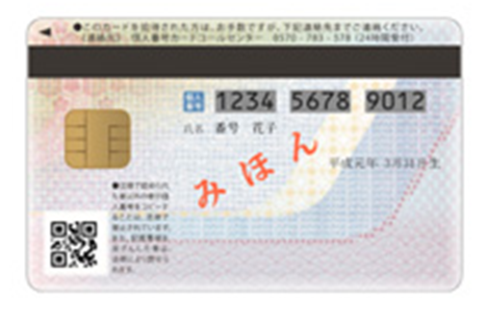

 | 〇マイナンバーカードをお持ちでない方

 | 添付書類：マイナンバー通知カードの写し 又は 個人番号が記載された住民票の写し（コピー可）

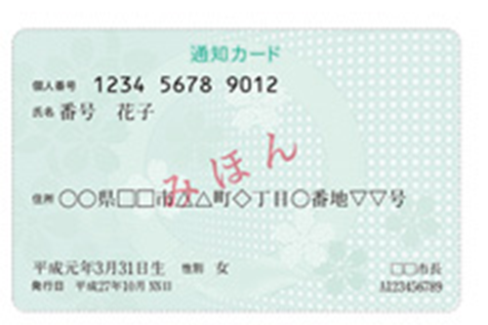

 |  | 又は個人番号が記載された住民票の写し（コピー可）(添付書類として提出する場合は貼らずに同封してください。)

